전도금 정산서
화면명 |  | 전도금 정산서 | 화면영문명 | ReqAdvancedMoney
화면URL |  | http://ekp.smiledev.net/eNovator/GSWF/WebPage/ApprovalForms/ApprovalFormCtrl.aspx?formLang=&rqPage=&formID=51&FormFileName=/Storage/GSWF/eNovForms/ko/ReqAdvancedMoney_005.htm&originpid=&adjunctDeptCd=
진입경로 |  | 전자결재 > 결재문서작성 > 총무 > 전도금 정산서
화면설명 |  | 전도금 정산을 할 수 있는 화면

1
2
3
4
5
6
7
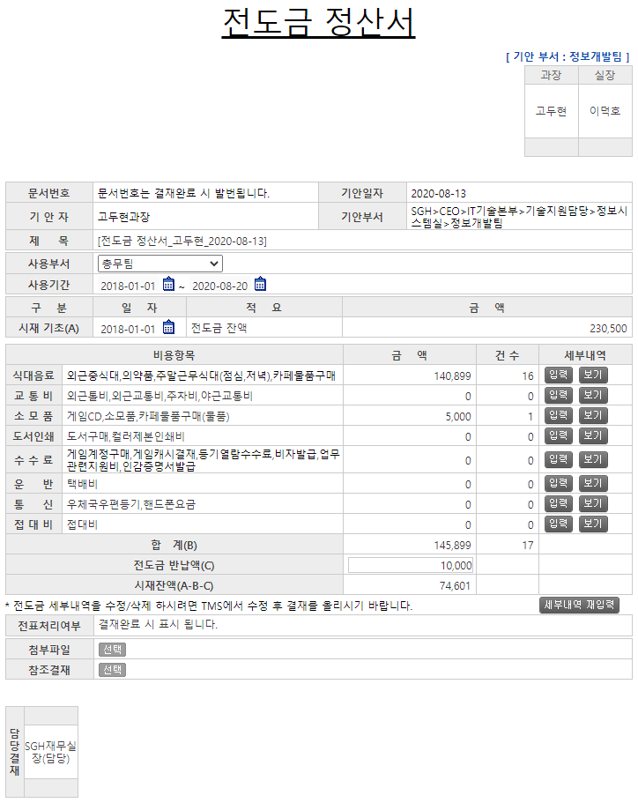 |  |  |  |  |  |  | 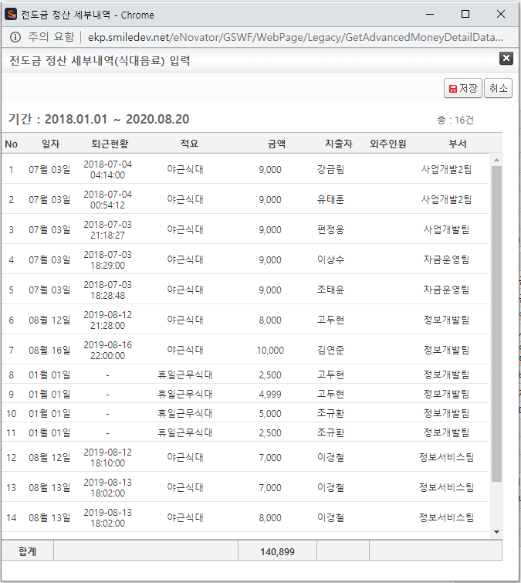
 |  |  |  |  |  |  | 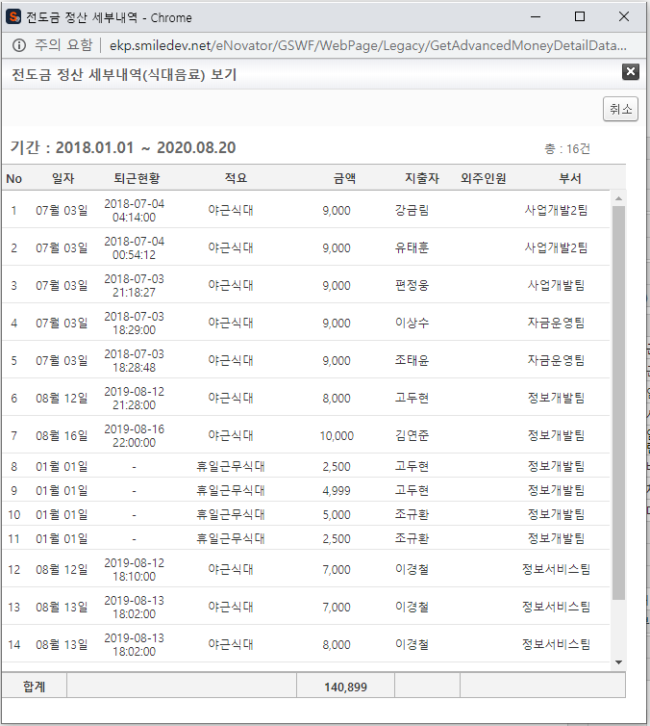
주요 기능정의
 | 기능명 | 기능설명 |  |  | 함수명
1 | 사용부서 | 전도금 사용부서 선택 |  |  | fnUseDeptChange
2 | 사용기간 | 전도금 사용기간 입력 |  |  | checkDate
3 | 일자(시재) | 전도금 시재 기준 일자 입력 |  |  | checkDate
4 | 입력(세부내역) | 비용항목 별 세부내역 입력 |  |  | GetLegacyData
5 | 보기(세부내역) | 비용항목 별 세부내역 보기 |  |  | GetLegacyData
6 | 전도금 반납액 | 전도금 반납 금액 만큼 시재잔액이 삭감 |  |  | SetNumber
7 | 세부내역 재입력 | 세부내역 입력 금액 초기화 |  |  | DetailReset
주요 메소드 정의
호출Controller |  | 메소드명 | 메소드 설명
 | GetLegacyData.aspx | GetEmpInfo | 문서 상신 일 경우 ERP사원정보(기안자) 가져오기 |  |  | mode : GetEmpInfo | SGERP | SG_SHRIFEmpInQuery
1 | GetLegacyData.aspx | GetReminderPrice | 전도금 잔액 가져오기 |  |  | mode : GetReminderPrice | SGERP | SG_SARIFPrePaymentReqAmtQuery
추가사항(기타 사항을 자유롭게 기재)
1. 소스 內 사용하지 않는 것으로 판단되는 함수 - _FORM_fnOpenAddressWindowNew, _FORM_fnAddUser

전도금 정산 세부내역 입력&보기
화면명 |  | 전도금 정산 세부내역 | 화면영문명 | GetAdvancedMoneyDetailData
화면URL |  | http://ekp.smiledev.net/eNovator/GSWF/WebPage/Legacy/GetAdvancedMoneyDetailData.aspx?title=%uC2DD%uB300%uC74C%uB8CC&sDate=2018-01-01&eDate=2020-08-20&type=%uC785%uB825&ComCD=H0000000&DeptCD=H0000038&Place=
진입경로 |  | 전자결재 > 결재문서작성 > 총무 > 전도금 신청서 > 세부내역의 "입력/보기" 팝업
화면설명 |  | 전도금 정산 세부내역을 볼 수 있는 화면

입력 팝업
1
보기 팝업

주요 기능정의
 | 기능명 | 기능설명 |  |  | 함수명
1 | 저장 | 부모창에서 전달 받은 title 값에 따라 비용항목 금액 및 건수 설정 |  |  | fnSave
주요 메소드 정의
호출Controller |  | 메소드명 | 메소드 설명
 | LegacyFunction.cs | GetTMSExpenseList | TMS에서 전도금 정산서(세부 내역 가져오기) |  |  | mode : GetTMSExpenseList | RealTMS | EA_SelectAdvPaymentList
추가사항(기타 사항을 자유롭게 기재)

